Hillel 2
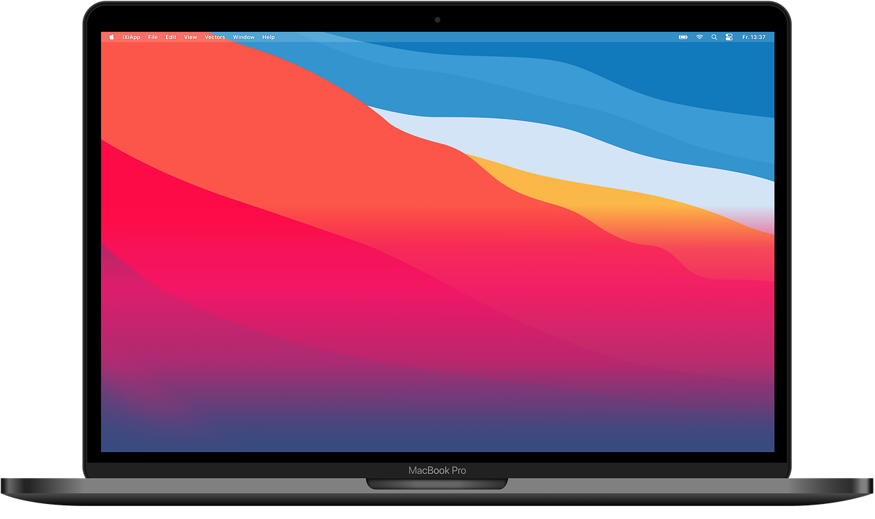
MacBook pro
Надежность | 20 часов без подзарядки, Mac Os, высокий ресурс
Функциональность | работа с мощным По (графический Дизайн,Видео Монтаж)
Производительность | чип M1,Память16 ГБ высокий ресурс
Совместимость | экосистема Apple совместима со всеми устройствами
Портативность | при огромной мощности есть возможность брать с собой
Защищенность | закрытая ОС (защита паролей, автоматическое шифрование данных и организацию системы шифрования на уровне файлов)
Удобство использования | интуитивно понятная,удобная и красивая Операционная Система

Hillel 4
Уровни Тестирования на примере Dualshock 4
Unit test (компонентное) | прим: проверка каждой кнопки на работоспособность (выполняется разработчком)
Интеграционное Тестирование | проверка работоспособности кнопок и функций вместе (прим: L3+R3, как кнопка работает с вибрацией и подсветкой) условия в базис тестировании
Системное тестирование | Проверка Системы в целом в максимально реальных условиях (удобство, совместимость с PS, надежность,ресурсоспособность) проверка соответствия к исходным требованиям
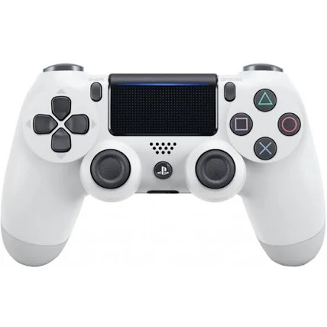
Приемочное тестирование | проверка готовности системы в реальных условиях, прием продукта заказчиком
 | Пользовательское | пригодность системы к эксплуатации в реальной среде с Ps
 | Нормативное | соответствие с правовыми нормами и безопасности (в данном примере: материал корпуса соответсвует норме)
 | Эксплуатационное | техническое соответсвие, поведение ресурсов
 | Альфа Тестирование | отбор людей(журналистов,блоггеров) в офис Sony для опробования функционала !Бета Тестирования в данном случае невозможно!

